ふれあい画面
外部設計書 |  |  |  |  | 画面名 |  | ふれあい画面 |  |  |  | 作成者 | 岩田 和樹 |  |  | 更新者
 |  |  |  |  | システム名 |  | SCHEZOOLE |  |  |  | 作成日 | 2023-06-08 |  |  | 更新日
 |  |  |  |  | 備考

 | 画面設計
1
2
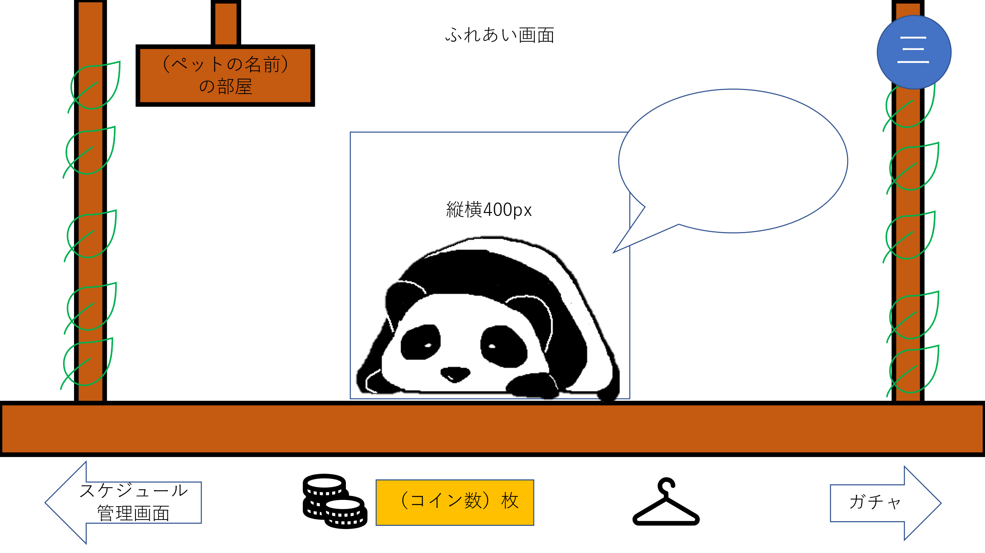

3

4

5
6
7
8

 | 機能設計
 |  | ページロード
 |  |  | ロード時に、以下の処理を実行する。

 |  |  | 選択したペット画像と名前を表示する。
 |  |  | ひとことメッセージを表示する。
 |  |  | 以前に、このページに訪れていた場合はひとことメッセージを更新する。

 |  | 「１ ペットの名前」
 |  |  | ユーザが登録したペットの名前を表示する。

 |  | 「２ ハンバーガーメニュー」クリック
 |  |  | 「スケジュール閲覧画面」、「ガチャ画面」、「ログアウト」のリンクを表示する。

 |  | 「３ ひとことメッセージ」
 |  |  | ひとことメッセージを表示する。

 |  | 「４ ペット画像」クリック
 |  |  | ひとことメッセージを更新する。
 |  |  | ペット画像がモーションを起こす。

 |  | 「４ ペット画像」にカーソルを合わせる
 |  |  | ペット画像がモーションを起こす。

 |  | 「５ スケジュール管理画面」クリック
 |  |  | 「スケジュール閲覧画面」に遷移する。

 |  | 「６ ふっくらコイン（FC）」
 |  |  | 現在のユーザのFCを表示する。

 |  | 「７ きせかえ」クリック
 |  |  | きせかえ画面（モーダル）を表示する。

 |  | 「８ ガチャ」クリック
 |  |  | 「ガチャ画面」に遷移する。

 | 項目定義書

 | No |  | 物理名 | 論理名 |  | 画面型 |  | データ型 | min | max | DBテーブル |  | DBカラム | 備考
 |  | 1 | pet_name | ペット名 |  | Text |  | String
 |  | 2 | menu | メニュー
 |  | 3 | message | ひとことメッセージ |  | Text |  | String
 |  | 4 | pet_img | ペット画像 |  | Image
 |  | 5 | schedules | スケジュール閲覧 |  | Link
 |  | 6 | fc | ふっくらコイン |  |  |  | Int
 |  | 7 | dressing | きせかえ |  | Link
 |  | 8 | gacha | ガチャ |  | Link

きせかえ
外部設計書 |  |  |  |  | 画面名 |  | きせかえ画面 |  |  |  | 作成者 | 岩田 和樹 |  |  | 更新者
 |  |  |  |  | システム名 |  | SCHEZOOLE |  |  |  | 作成日 | 2023-06-08 |  |  | 更新日
 |  |  |  |  | 備考

 | 画面設計

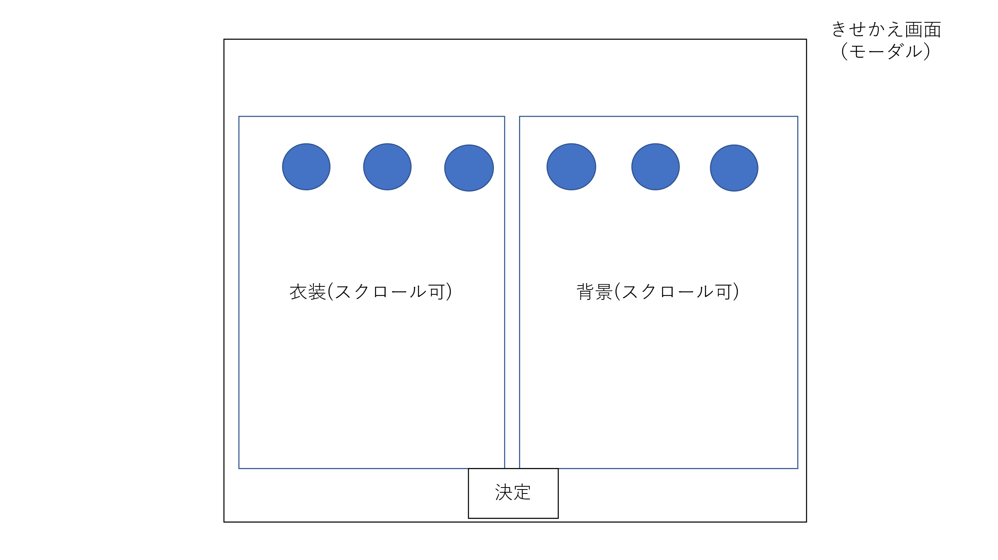

3
1
2
4

5

 | 機能設計
 |  | 「１ 衣装一覧」
 |  |  | ユーザが現在所持している衣装を表示する。

 |  | 「２ 衣装画像」
 |  |  | ユーザが現在所持している衣装画像を表示する。

 |  | 「３ 背景一覧」
 |  |  | ユーザが現在所持している背景を表示する。

 |  | 「４ 衣装画像」
 |  |  | ユーザが現在所持している衣装画像を表示する。

 |  | 「５ 決定ボタン」
 |  |  | 衣装、背景を選択したものに決定し、モーダル画面を閉じる。

 | 項目定義書

 | No |  | 物理名 | 論理名 |  | 画面型 |  | データ型 | min | max | DBテーブル |  | DBカラム | 備考
 |  | 1 | costume | 衣装一覧
 |  | 2 | costume_img | 衣装 |  | Image
 |  | 3 | background | 背景一覧
 |  | 4 | background_img | 背景 |  | Image
 |  | 5 | decide | 決定ボタン |  | Button

